交通方式
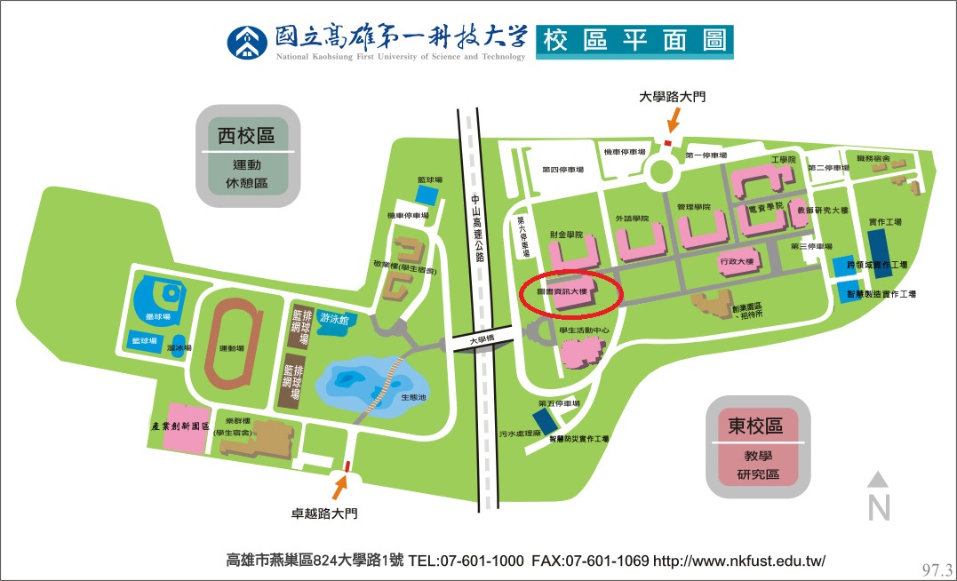
國立高雄科技大學（第一校區）交通位置圖：
1.搭乘高雄捷運及市公車接駁：
(1) 搭乘高雄捷運至R21都會公園站，轉搭以下公車：
＊紅58A：公車終點站為本校西校區門口(鄰近學生宿舍區)
＊紅58B 、97路公車 (行駛路線停靠本校東、西校區)：公車終點站為本校東校區門口(若參加研討會或洽公，請至東校區再下車)
(2) 搭乘高雄捷運至R22青埔站，可轉搭以下公車：
＊98路公車(行駛路線停靠本校東、西校區)：公車終點站為本校東校區門口(若參加研討會或洽公，請至東校區再下車)
2.搭乘高鐵：
至高鐵左營站下車，離本校約9公里，可搭乘捷運或計程車至本校：
(1) 搭乘捷運：請參考1說明
(2) 搭乘計程車：沿路行經高鐵路-高楠公路-德民路-德民新橋-土庫二路-創新路至
本校，車程約15~20分鐘。
3.搭乘火車
不管是北上或南下，均至楠梓站下車，再轉搭97高雄學園專車或紅58市公車接駁，
約15分鐘可至本校；亦可搭計程車，車程約10分鐘。
4.自行開車
至中山高速公路楠梓交流道下高速公路，依沿路指標由本校西校區大門進入校園。
(參考交通地圖)
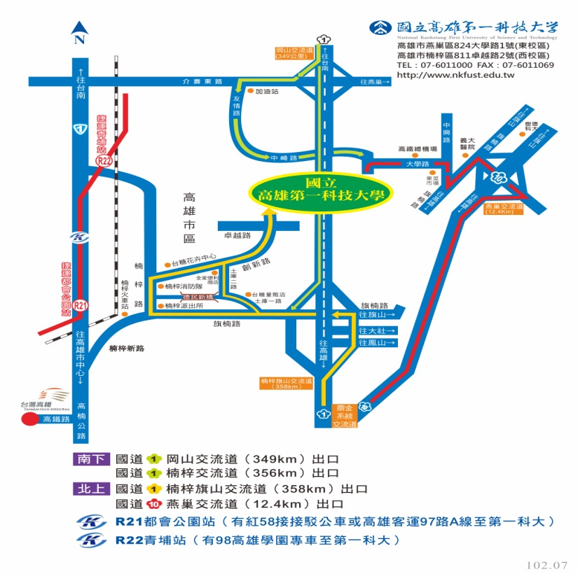

上課地點：國立高雄第一科技大學 圖書資訊館B1樓創意教學室

